상품제안서
라비아 도킹형 듀얼 미니 보조배터리 5000mAh 고급패키지 | 상품코드: F25386

 |  |  |  |  |  |  | 02-412-0044 | www.easy1.co.kr
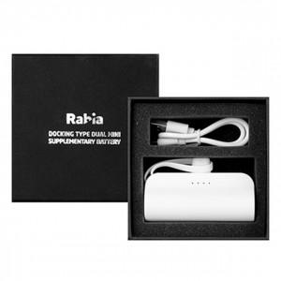

【상세/제작정보】

【인쇄/포장옵션】 | 레이저, 개별인쇄 / 포장지포장

【공급단가】 | 수량 | 100~ | 300~ | 500~ | 1,000~ | 3,000~
*VAT별도 | 단가 | 8,160원 | 8,020원 | 7,820원 | 7,680원 | 7,480원

【상품 URL】 | http://www.easy1.co.kr/src/goods_detail.php?gdno=25386

